三合一洗标
说明：黄色底红色字部分，为三合一可撕标，必填写内容；
款式 | 品牌 | 品名 | 款号 | 尺码/号型 | 尺码 | 成分 | 洗涤方式（图标） | 洗涤方式 | 图示（排版对照图） | 数量 | 订单数量 | 单耗 | 损耗
1 | CHARM MILES | 女士羽绒服 | CMTW52003 | S 160/84A | S | 面料：100%锦纶 配料：77%锦纶，23%氨纶 胆料：100%聚酯纤维 填充物：鸭绒 绒子含量：95% |  |  | 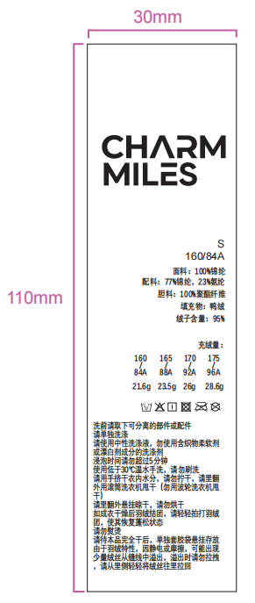 | 1450 |  | 1 | 6% | 0
 | CHARM MILES | 女士羽绒服 | CMTW52003 | M 165/88A | M | 面料：100%锦纶 配料：77%锦纶，23%氨纶 胆料：100%聚酯纤维 填充物：鸭绒 绒子含量：95% |  |  |  | 2150 |  | 1 | 6% | 0
 | CHARM MILES | 女士羽绒服 | CMTW52003 | L 170/92A | L | 面料：100%锦纶 配料：77%锦纶，23%氨纶 胆料：100%聚酯纤维 填充物：鸭绒 绒子含量：95% |  |  |  | 2150 |  | 1 | 6% | 0
 | CHARM MILES | 女士羽绒服 | CMTW52003 | XL 175/96A | XL | 面料：100%锦纶 配料：77%锦纶，23%氨纶 胆料：100%聚酯纤维 填充物：鸭绒 绒子含量：95% |  |  |  | 1450 |  | 1 | 6% | 0

